Sheet1
დანართი #1 (ფასების ცხრილი)
N | დასახელება | ფოტო |  | მახასიათებლები | რაოდენობა (კომპლექტი) | რაოდენობა (ერთეული) | ერთეულის ფასი (დღგ-ს ჩათვლით) | ჯამური ფასი (დღგ-ს ჩათვლით) | ვალუტა | მოწოდების ვადა
1 | ქურთუკი | 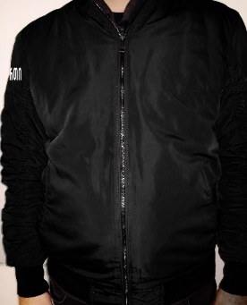 | 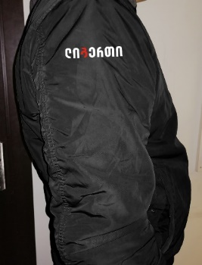 | ბრენდირებული - მკლავზე (ბრენდირება "ლიბერთი" უნდა იყოს ამოქარგული, სასურველია ცალკე ნაჭერზე და არა ქურთუკზე); ზამთრის, წყალგაუმტარი თხელი ქსოვილი; სარჩული დათბილული, დალიანდაგებული, გამოსაკრავის გარეშე; შესაკრავი -ელვა; ჯიბე - ორი ქვედა ღია, ერთი მკლავზე ელვა შესაკრავით, ორი შიდა ჯიბე შესაკრავით; ფერი - შავი; სტილი - წელზე და მკლავებზე მანჟეტებით; ქუდი - ჩასაკეცი თხელი; | 230 | 230 |  | 0
2 | სვიტერი |  | 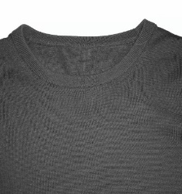 | ბრენდირებული - მკლავზე (ბრენდირება "ლიბერთი" უნდა იყოს ამოქარგული, სასურველია ცალკე ნაჭერზე და არა ქურთუკზე); ფერი - შავი; მასალა - ნაქსოვი (საშუალო სისქის); |  | 460 |  | 0
3 | მაისური |  | 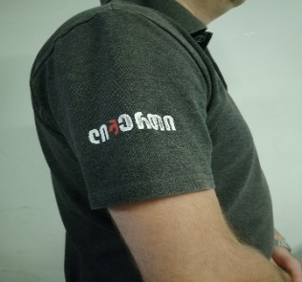 | პოლოს მაისური, მოკლე სახელოებით, ცალ სახელოზე ბრენდირება „ლიბერთი“ |  | 460 |  | 0
 | ჯამური ღირებულება: (დღგ-ს ჩათვლით) |  |  |  |  |  |  | 0
 | * წინადადების წარმოდგენამდე სავალდებულოა ნიმუშების ნახვა და ქსოვილების შეთანხმება;
 | *კომპლეტში შედის: ერთი ქურთუკი, ორი სვიტერი და ორი მაისური;
 | *დაკომპლექტებისას, კომპლექტში შემავალი ყველა ნივთი უნდა იყოს ერთი ზომის.

